Specsheet
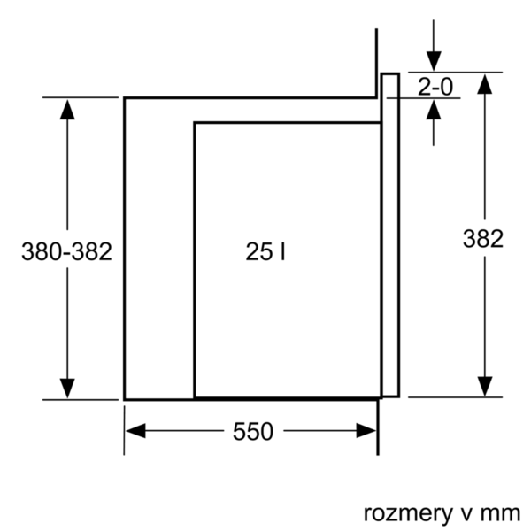
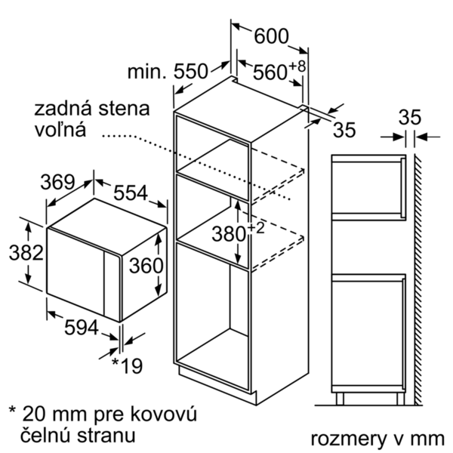
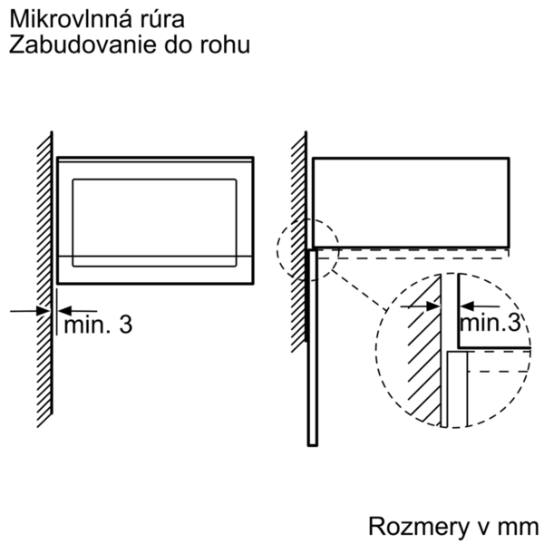
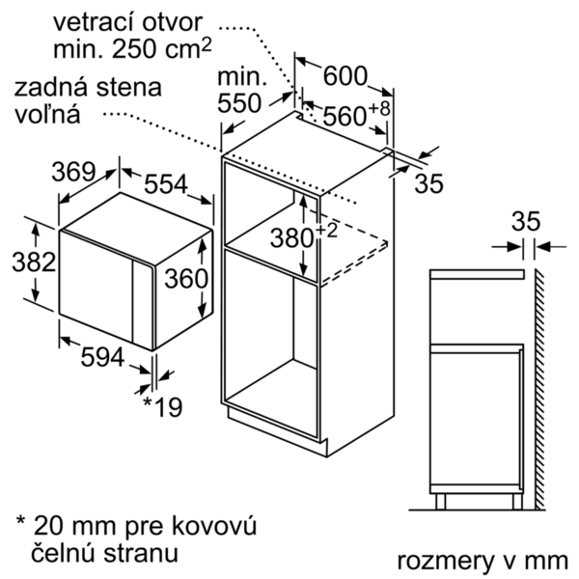
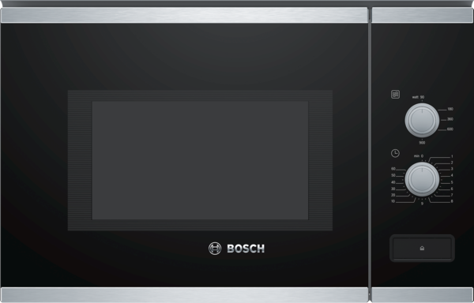
 | Vestavná mikrovlnná trouba | zvláštní příslušenství: | Vlastnosti:
 | BFL550MS0 nerez | HEZ86D000 : set pro parní ohřev (do mikrovln.trouby) | Druh mikrovlnné trouby: Pouze mikrovlnný ohřev Řízení: Mechanicky Barva / materiál přední stěny: nerez Rozměry spotřebiče (mm): 382 x 594 x 388 Rozměry varného prostoru (mm): 208.0 x 328.0 x 369.0 Délka přívodního kabelu (cm): 130 Hmotnost netto (kg): 18,613 Hmotnost brutto (kg): 21,0 Max. príkon mikrovlnného ohrevu (W): 900 Počet výkonových stupňů (ks): 5 Otočný talíř: Ano Turntable diameter (in): Druh ohřevu: Microwave Materiál varného prostoru: Ušlechtilá ocel Otevírání dvířek: Tlačítko Hodiny: Ne Max. extraction rate (CFM): Max. výkon ventilátoru - provoz s cirkulací vzduchu (m3/hod.): Ventilation Power Levels: Type of Filter: Illumin type - kind of lamps: number of lamps: Včetně příslušenství: 1 x Otáčecí talíř Barva spotřebiče: nerez Výška (mm): 382 Šírka (mm): 594 Hloubka (mm): 388

 | Mikrovlnný ohřev a druhy ohřevu • max. výkon: 900 W; 5 stupňů výkonu: 90 W, 180 W, 360 W, 600 W, 900 W • vnitřní objem: 25 l Design • vnitřní prostor: nerez Komfort • otočný volič • koncept snadné obsluhy - obzvlášť snadné nastavování • osvětlení vnitřního prostoru • skleněný otočný talíř 31,5 cm • dvířka otvíraná do strany, závěs dveří vlevo Bezpečnost a energetická náročnost • bezpečnostní vypínání spínač kontaktu dveří • chladicí ventilátor Technické informace • délka síťového kabelu: 130 cm • celkový příkon elektro: 1.45 kW • napětí: 220 - 230 V • pro vestavbu do vysoké skříňky o šířce 60 cm Příslušenství • 1 x otočný talíř Rozměry a technické informace • rozměry spotřebiče (V x Š x H): 382 mm x 594 mm x 388 mm • rozměry niky (V x Š x H): 380 mm - 382 mm x 560 mm - 568 mm x 550 mm • „potřebné rozměry naleznete v instalačních materiálech“

 |  | alternativní barevná provedení: | Vlastnosti spotřeby a připojení:
 |  | BFL550MS0 : Vestavná mikrovlnná trouba | Max. príkon mikrovlnného ohrevu (W): 900 Příkon při funkci Booster (W): Příkon (W): 1450 Jištění (A): 10 Napětí (V): 220-230 Frekvence (Hz): 50 Typ zástrčky: Zalitá zástrčka s uzemněním Connecting cable type: Univerzální kód produktu: Barva / materiál přední stěny: nerez Alternativní barevná provedení: Aprobační certifikáty: CE Délka přívodního kabelu (in): Rozměry pro instalaci spotřebiče (in): x x Rozměry spotřebiče (V x Š x H) (in): x x Rozměry zabaleného spotřebiče (in): 17.71 x 17.71 x 25.98 Net weight (lbs): 41 Gross weight (lbs): 47

 |  | včetně příslušenství:
 |  | 1 x Otáčecí talíř

EAN:4242005038893
13-03-2019
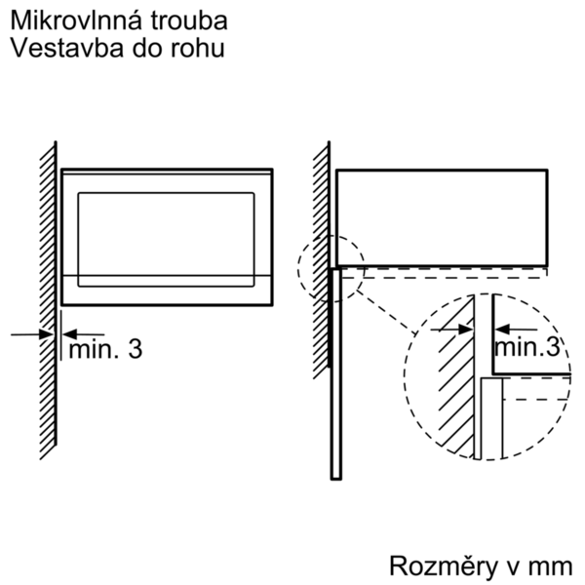
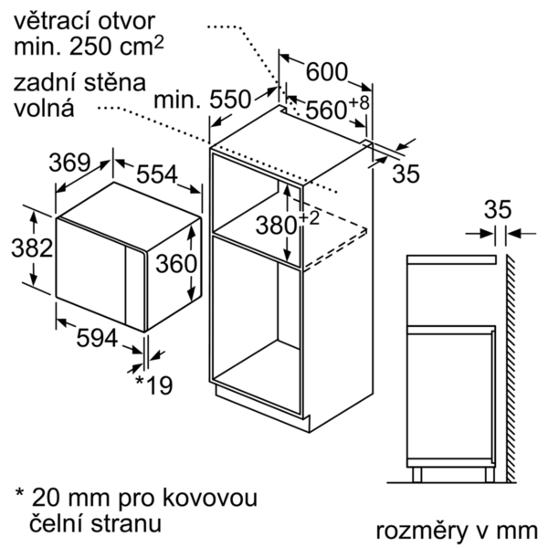
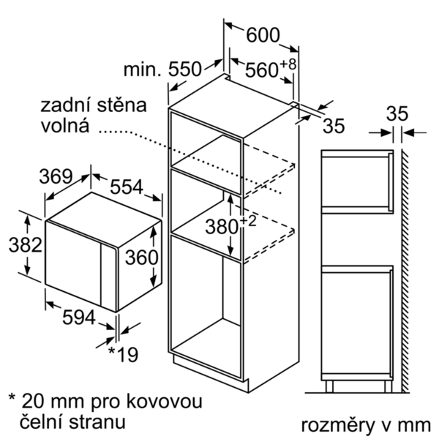


 | Vstavaná mikrovlnná rúra | zvláštní příslušenství: | Vlastnosti:
 | BFL550MS0 antikoro | HEZ86D000 : set pre parný ohrev (do mikrovĺn. rúr) | druh mikrovlnnej rúry: len mikrovlnný ohrev ovládanie: mechanicky farba/materiál prednej steny: antikoro rozmery spotrebiča (mm): 382 x 594 x 388 rozmery varného priestoru (mm): 208.0 x 328.0 x 369.0 Dĺžka prívodného kábla (cm): 130 Hmotnosť netto (kg): 18,613 hmotnosť brutto (kg): 21,0 Max. príkon mikrovlnného ohrevu (W): 900 počet výkonových stupňov (ks): 5 otočný tanier: Áno otočný tanier priemer: druh ohrevu: Microwave materiál varného priestoru: ušľachtilá oceľ otváranie dvierok: tlačidlo hodiny: Nie max. miera extrakcie (CFM): Max. výkon cirkulácie vzduchu (m³/h): výkonnostné stupne ventilátora: typ fitra: typ osvetlenia - druh žiaroviek: počet žiaroviek: vrátane príslušenstva: 1 x Otočný tanier farba spotrebiča: antikoro Výška (mm): 382 šírka (mm): 594 hĺbka (mm): 388

 | Mikrovlnný ohrev a druhy ohrevu: • max. výkon: 900 W; 5 stupňov výkonu: 90 W, 180 W, 360 W, 600 W, 900 W • vnútorný objem: 25 l Design • vnútorný priestor nehrdzavejúca oceľ Komfort • otočný volič • koncept jednoduchej obsluhy - obzvlášť jednoduché a pohodlné ovládanie • osvetlenie vnútorného priestoru • sklenený otočný tanier 31,5 cm • postranné otváranie dvierok, ľavý záves Bezpečnosť a životné prostredie • bezpečnostné vypínanie spínač kontaktu dverí • chladiaci ventilátor Technické informácie • dĺžka sieťového kábla: 130 cm • celkový príkon elektro: 1.45 kW • napätie: 220 - 230 V • pre zabudovanie do vysokej skrine Rozmery a technické informácie • rozmery spotrebica (V x Š x H): 382 mm x 594 mm x 388 mm • rozmery niky (VxŠxH): 380 mm - 382 mm x 560 mm - 568 mm x 550 mm Príslušenstvo • 1 x otočný tanier • "Rozmery potrebné pre zabudovanie nájdete v inštalačných materiáloch."

 |  | alternativní barevná provedení: | Vlastnosti spotřeby a připojení:
 |  | BFL550MS0 : Vstavaná mikrovlnná rúra | Max. príkon mikrovlnného ohrevu (W): 900 príkon pri funkcii Booster (W): príkon (W): 1450 istenie (A): 10 napätie (V): 220-230 frekvencia (Hz): 50 typ zástrčky: Gardy zástrčka s uzemnením Connecting cable type: Univerzálny kód produktu: farba/materiál prednej steny: antikoro alternatívne farebné zhotovenia: aprobačné certifikáty: CE Dĺžka prívodného kábla (in): Rozmery pre inštaláciu spotrebiča (in): x x Rozmery spotrebiča (V x Š x H) (in): x x Rozmery zabaleného spotrebiča (in): 17.71 x 17.71 x 25.98 hmotnosť netto (lbs): 41 hmotnosť brutto (lbs): 47

 |  | včetně příslušenství:
 |  | 1 x Otočný tanier

EAN:4242005038893
13-03-2019

